表0_数据说明
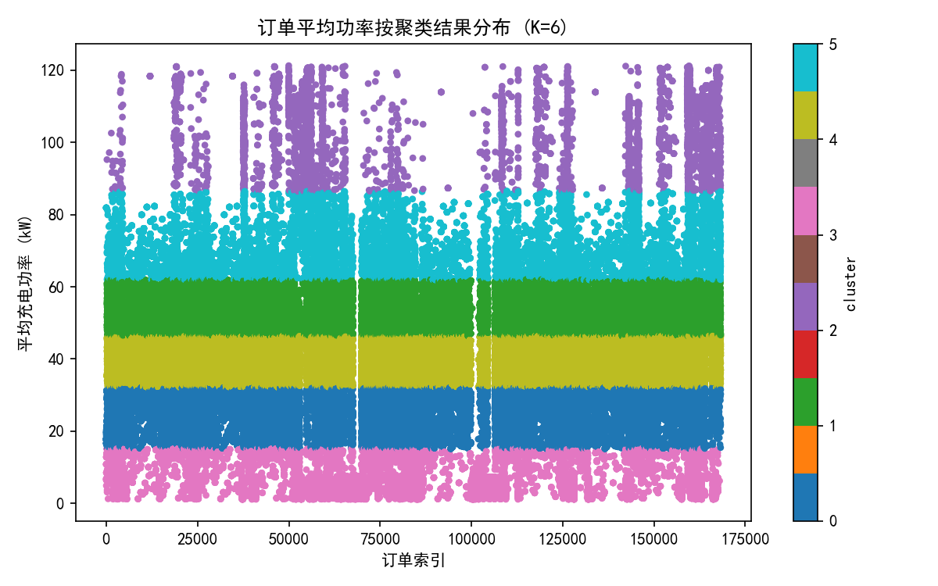
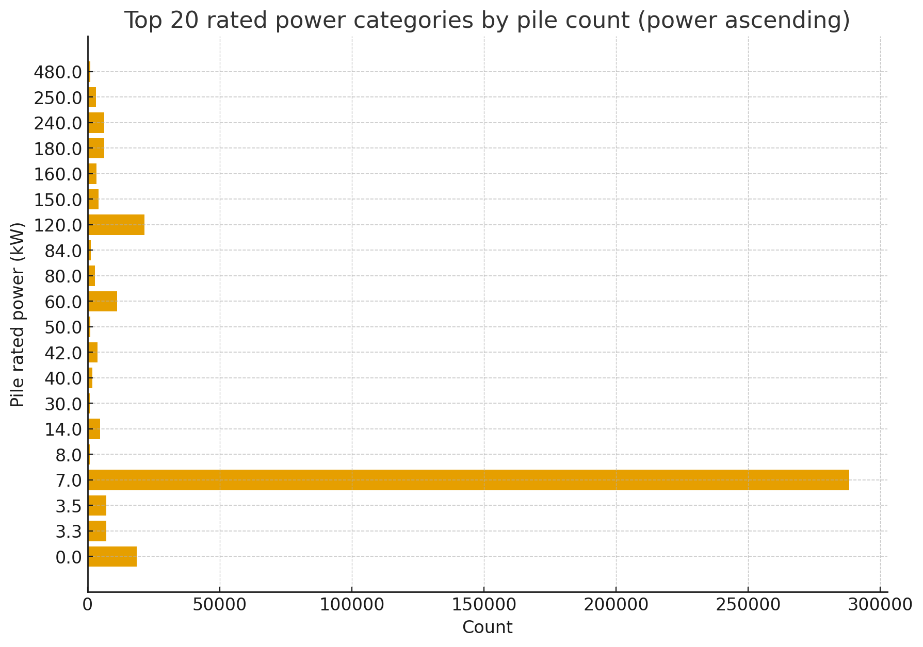
区域范围：深圳市所有网格，o点或者d点落在深圳市外的用Outgrid代替
 |  |  |  |  |  |  |  |  |  |  |  |  |  |  | BYD | AION | TSL | XP | LX | 五个品牌总数 | 深圳机动车总数（2024）
时间范围：每个时间段为半小时 | 2025年 夏季，冬季典型日 夏季：7月1日-7月7日； 冬季：12月16日-12月22日； 节假日： 国庆：9月30日-10月3日； 春节：1月28日-2月4日； |  |  |  |  |  |  |  |  |  |  |  |  |  | 109004 | 117722 | 40812 | 59572 | 44646 | 371756 | 1080000
 |  |  |  |  |  |  |  |  |  |  |  |  |  |  | 10.09% | 10.90% | 3.78% | 5.52% | 4.13% | 34.42%
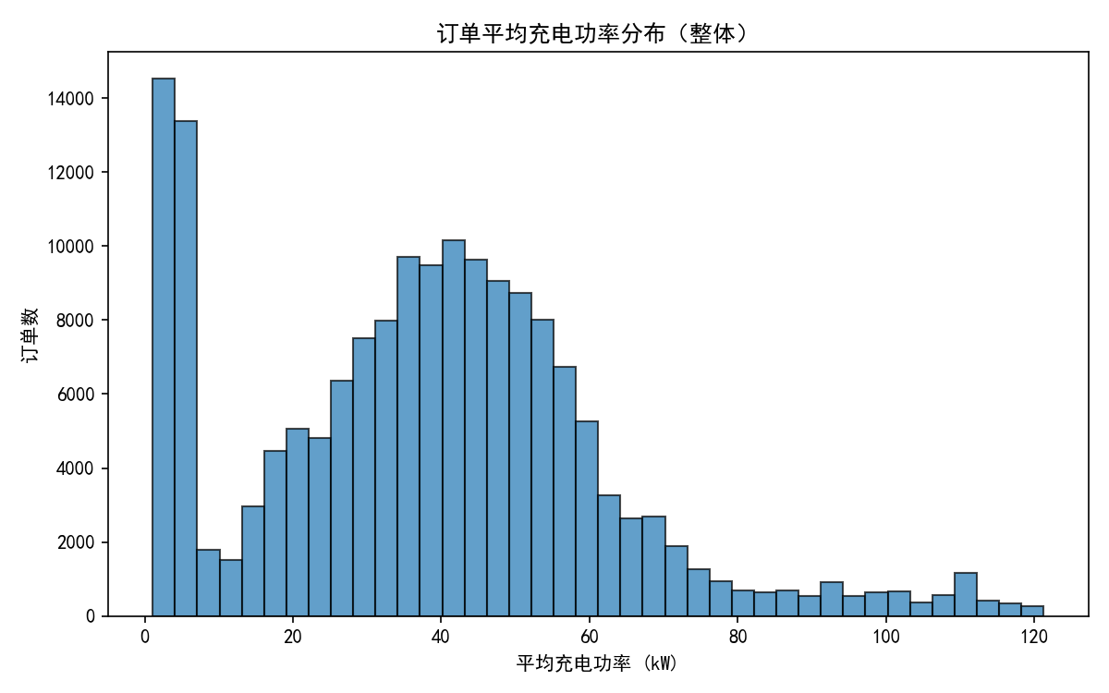
车辆范围：在深圳市经停的车辆

车辆行为范围 | 标签类型 | 行为描述：在各个典型日范围下的用户充电行为记录里 |  | 标签名称
 | 习惯充电功率标签 | 用户各次充电行为的最大充电功率的平均值＜30kW |  | P1
 |  | 30kW≤用户各次充电行为的最大充电功率的平均值＜120kW |  | P2
 |  | 120kW≤用户各次充电行为的最大充电功率的平均值＜360kw |  | P3
 |  | 360kW≤用户各次充电行为的最大充电功率的平均值 |  | P4
 | 车辆用途标签 | 公路客车 |  | Gonglu
 |  | 环卫特种车 |  | Huanwei
 |  | 私人乘用车 | 网约车 | Yunying | 基于深圳局行业数据车数量标准和车辆平台分析结果，网约车采用日均行驶（按剔除节假日的月度平均里程）70公里为指标筛选
 |  |  | 私家混动 | Sijiahd
 |  |  | 私家纯电 | Sijiacd
 |  | 公务乘用车 |  | Gongwu
 |  | 租赁乘用车 |  | Zulin
 |  | 物流特种车 | 轻型物流特征车 | Wuliuqing | 基于深圳局行业数据车数量标准，基于深圳局行业数据车数量标准和车辆平台分析结果，电池容量<200kWh为轻型物流车；电池容量大于等于200kWh为重型物流车
 |  |  | 重型物流特种车 | Wuliuzhong
 |  | 工程特种车 |  | Gongcheng
 |  | 通勤客车 |  | Tongqin
 |  | 公交客车 |  | Gongjiao
 |  | 出租乘用车 |  | Chuzu
 |  | 旅游客车 |  | Lvyou
 |  | 邮政特种车 |  | Youzheng
 | 品牌 | 保有量最多的品牌 |  | Band1 | byd
 |  | 保有量第二的品牌 |  | Band2 | tsl
 |  | 保有量第三的品牌 |  | Band3 | LX
 |  | 保有量第四的品牌 |  | Band4 | AION
 |  | 保有量第五的品牌 |  | Band5 | XP
 |  | 其他品牌 |  | OtherBand | other

 |  |  | 关于品牌来源 |  | 2024年
 |  |  | 从中汽数据中，获得私家车保有量前五品牌；网约车保有量前五品牌，输入给北理工进行数据生产 |  | 排名 | 品牌名称 | 占比
 |  |  |  |  | 1 | 比亚迪 | 39%
 |  |  |  |  | 2 | 特斯拉 | 11%
 |  |  |  |  | 3 | 理想 | 7%
 |  |  |  |  | 4 | 埃安 | 6%
 |  |  |  |  | 5 | 小鹏 | 3%
 |  |  |  |  | 6 | 其他 | xx

车辆标签范围:在区域范围，时间范围，车辆范围下，结合习惯充电功率标签，车辆用途标签，品牌标签:共116个 | 公路客车 | 环卫特种车 | 私人乘用车 |  |  | 公务乘用车 | 租赁乘用车 | 物流特种车 | 工程特种车 | 通勤客车 | 公交客车 | 出租乘用车 | 旅游客车 | 邮政特种车
 |  |  | 网约车 | 私家混动 | 私家纯电
 | Gonglu_P1 | Huanwei_P1 | Yunying_Band1_P1 | Sijiahd_Band1_P1 | Sijiacd_Band1_P1 | Gongwu_P1 | Zulin_P1 | Wuliu_Wuliuqing_P1 | Gongcheng_P1 | Tongqin_P1 | Gongjiao_P1 | Chuzu_P1 | Lvyou_P1 | Youzheng_P1
 | Gonglu_P2 | Huanwei_P2 | Yunying_Band2_P1 | Sijiahd_Band2_P1 | Sijiacd_Band2_P1 | Gongwu_P2 | Zulin_P2 | Wuliu_Wuliuqing_P2 | Gongcheng_P2 | Tongqin_P2 | Gongjiao_P2 | Chuzu_P2 | Lvyou_P2 | Youzheng_P2
 | Gonglu_P3 | Huanwei_P3 | Yunying_Band3_P1 | Sijiahd_Band3_P1 | Sijiacd_Band3_P1 | Gongwu_P3 | Zulin_P3 | Wuliu_Wuliuqing_P3 | Gongcheng_P3 | Tongqin_P3 | Gongjiao_P3 | Chuzu_P3 | Lvyou_P3 | Youzheng_P3
 | Gonglu_P4 | Huanwei_P4 | Yunying_Band4_P1 | Sijiahd_Band4_P1 | Sijiacd_Band4_P1 | Gongwu_P4 | Zulin_P4 | Wuliu_Wuliuqing_P4 | Gongcheng_P4 | Tongqin_P4 | Gongjiao_P4 | Chuzu_P4 | Lvyou_P4 | Youzheng_P4
 |  |  | Yunying_Band5_P1 | Sijiahd_Band5_P1 | Sijiacd_Band5_P1 |  |  | Wuliu_Wuliuzhong_P1
 |  |  | Yunying_OtherBand_P1 | Sijiahd_OtherBand_P1 | Sijiacd_OtherBand_P1 |  |  | Wuliu_Wuliuzhong_P2
 |  |  | Yunying_Band1_P2 | Sijiahd_Band1_P2 | Sijiacd_Band1_P2 |  |  | Wuliu_Wuliuzhong_P3
 |  |  | Yunying_Band2_P2 | Sijiahd_Band2_P2 | Sijiacd_Band2_P2 |  |  | Wuliu_Wuliuzhong_P4
 |  |  | Yunying_Band3_P2 | Sijiahd_Band3_P2 | Sijiacd_Band3_P2
 |  |  | Yunying_Band4_P2 | Sijiahd_Band4_P2 | Sijiacd_Band4_P2
 |  |  | Yunying_Band5_P2 | Sijiahd_Band5_P2 | Sijiacd_Band5_P2
 |  |  | Yunying_OtherBand_P2 | Sijiahd_OtherBand_P2 | Sijiacd_OtherBand_P2
 |  |  | Yunying_Band1_P3 | Sijiahd_Band1_P3 | Sijiacd_Band1_P3
 |  |  | Yunying_Band2_P3 | Sijiahd_Band2_P3 | Sijiacd_Band2_P3
 |  |  | Yunying_Band3_P3 | Sijiahd_Band3_P3 | Sijiacd_Band3_P3
 |  |  | Yunying_Band4_P3 | Sijiahd_Band4_P3 | Sijiacd_Band4_P3
 |  |  | Yunying_Band5_P3 | Sijiahd_Band5_P3 | Sijiacd_Band5_P3
 |  |  | Yunying_OtherBand_P3 | Sijiahd_OtherBand_P3 | Sijiacd_OtherBand_P3
 |  |  | Yunying_Band1_P4 | Sijiahd_Band1_P4 | Sijiacd_Band1_P4
 |  |  | Yunying_Band2_P4 | Sijiahd_Band2_P4 | Sijiacd_Band2_P4
 |  |  | Yunying_Band3_P4 | Sijiahd_Band3_P4 | Sijiacd_Band3_P4
 |  |  | Yunying_Band4_P4 | Sijiahd_Band4_P4 | Sijiacd_Band4_P4
 |  |  | Yunying_Band5_P4 | Sijiahd_Band5_P4 | Sijiacd_Band5_P4
 |  |  | Yunying_OtherBand_P4 | Sijiahd_OtherBand_P4 | Sijiacd_OtherBand_P4

表7_车辆的出行活动半径分布
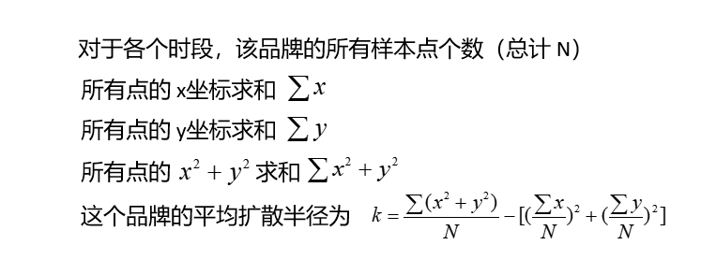
车辆标签 | 日期 | 时刻 | 该车型车辆的车辆的出行活动半径，以每个时刻开始和结束车辆所在位置的回转半径值

Yunying_Band1_P1

 |  |  | 备注：统计各个标签类型下整点时刻用户的位置坐标(假设共有N个)，把所有点的“横坐标”求和、把所有点的“纵坐标”求和；这两个平均数合起来就是质心；计算每个点到质心的距离（米或千米；经纬度就用测地距离，如大圆距离）；把这些距离先平方，再求平均（加权时就是加权平均），最后开平方根。

